строчевышитые комплекты
 |  | Прайс строчевышетые изделия. 100% лен

№ | Наименование | Артикул, модель | Размер, состав | Ткань | Цена, бел.руб |  |  | Фото. Расцветка | заключение
 |  |  |  |  | Без НДС | % НДС | с НДС
1 | Комплект столовый (скатерть+столешница+ 6салфеток) разм. 145*145,65*65, 6(30*30) | 621-25 | скатерть 145*145, столешница 65*65, 6 салфеток 30*30 | лен 100% | 357.3 |  | 357.3 |  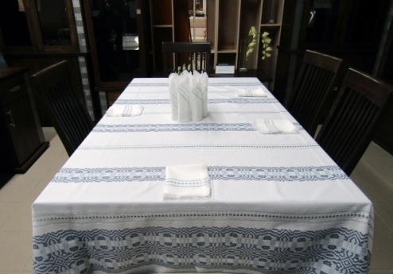 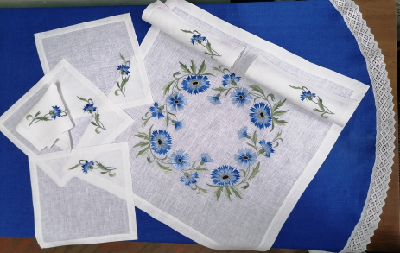
2 | Комплект чайный | 24с349 141-24 | столешница 100*65, 4 салфетки 30*30 | лен 100% | 145.78 |  | 145.78 | 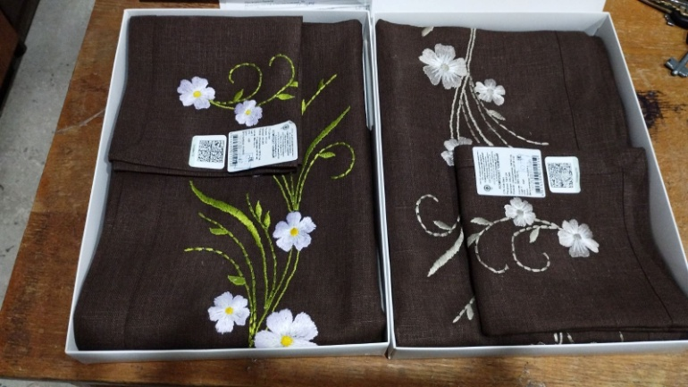 | № 9 от 18.09.2024
3 | комплект чайный | 24с350 145-24 | столешница 65*65, 4 салфетки 30*30 | лен 100% | 78.47 |  | 78.47 | 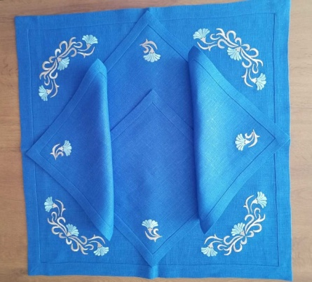 | № 9 от 18.09.2024
4 | Комплект столовый | 24с224 089-24 | скатерть 143*143, столешница 100*100, 4 салфетки 30*30 | лен 100% | 321.9 |  | 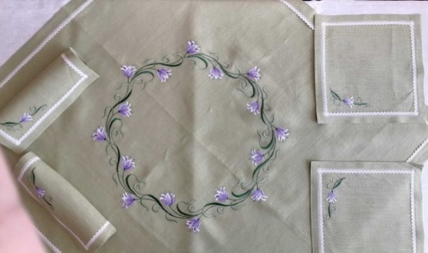 321.9 |  | № 6 от 19.06.2024
5 | комплект салфеток | 24с225 090-24 | 6 салфеток 30*30 | лен 100% | 70.84 |  | 70.84 | 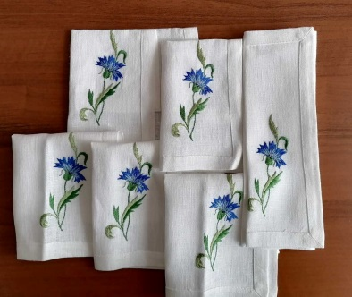 | №6 от 19.06.2024
6 | ;Комплект чайный | 24с227 092-24 | Столешница 42*87, 2 салфетки 30*42 | лен 100% | 154.52 |  | 154.52 | 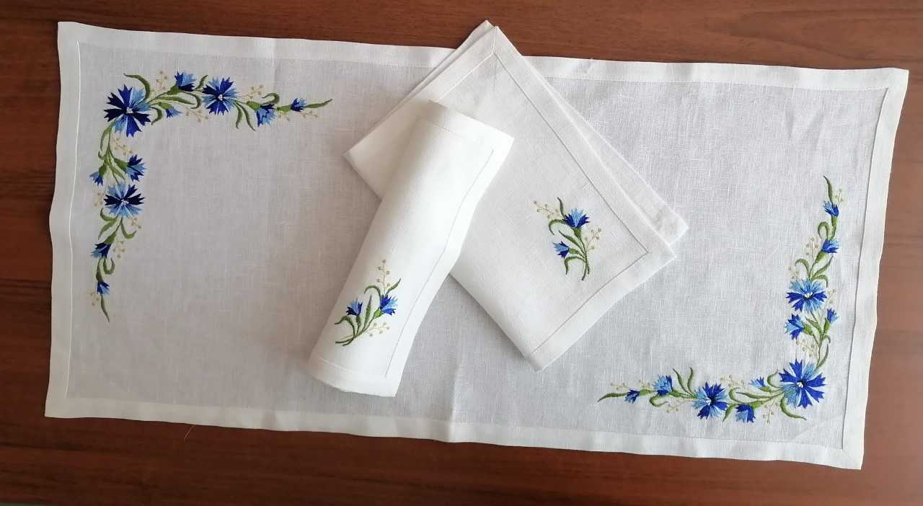 | №6 от 19.06.2024
7 | Комплект столовый с вышивкой | 306-25 | Скатерть – 180х143 см, столешница – 65х65 см, салфетка – 30х30 см | лен 100% | 206.32 |  | 206.32 | 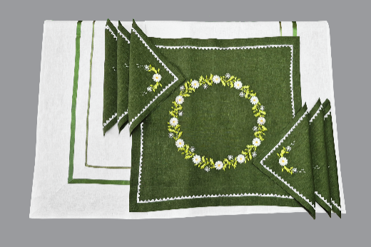
8 | Комплект столовый с вышивкой (столешница + 4 салфетки) | 304-25 | Скатерть – 180х143 см, столешница – 65х65 см, салфетка – 30х30 см | лен 100% | 98.2 |  | 98.2 | 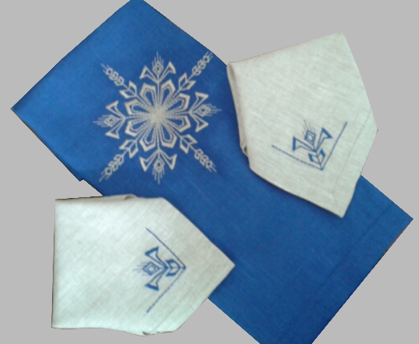
9 | Комплект столовый (скатерть + 6 салфеток) Комплект столовый (скатерть + 6 салфеток) | 338-25 | Дорожка –195х145 см, салфетки – 32х32 см | лен 100% | 205.54 |  | 205.54 | 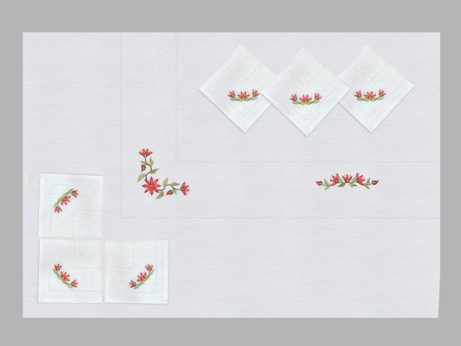 | 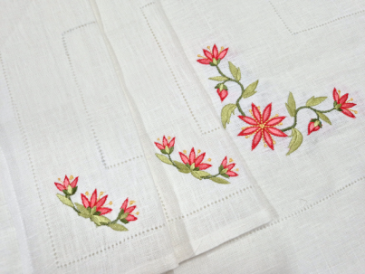
10 | Комплект чайный (столешница + 6 салфеток) | 339-25 | Столешница –65х65см, салфетка – 30х30 см | лен 100% | 163 |  | 163 | 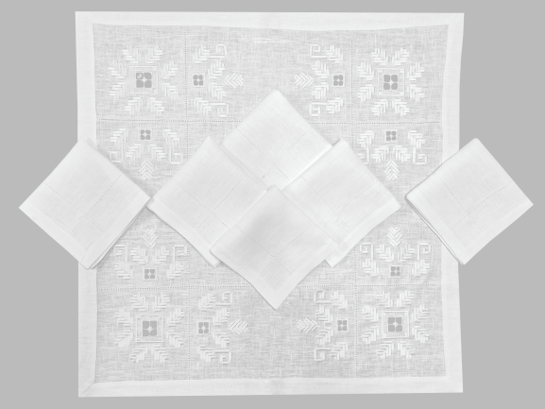 |  | 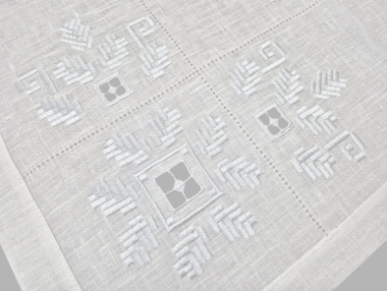
11 | Комплект салфеток (6 шт.) | 340-25 | Длина – 30 см, ширина – 30 см | лен 100% | 67.2 |  | 67.2 | 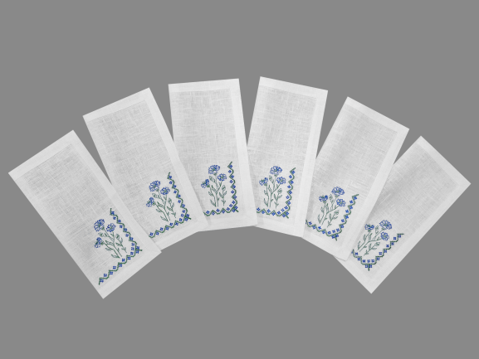 |  | 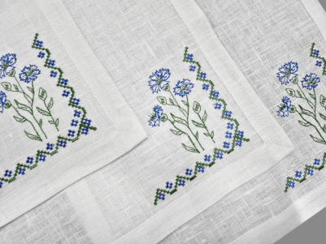
12 | Комплект салфеток (6шт.) 356-25 Состав 100% лен | 356-25 | Длина – 30 см, ширина – 30 см | лен 100% | 65 |  | 65 | 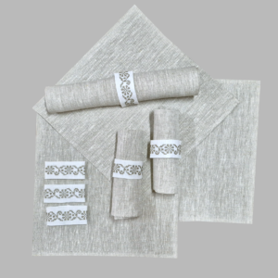
13 | Комплект салфеток (6шт.) 355-25 Состав лен 100% Размер Длина – 30 см, ширина 30 см | 355-25 | Длина – 30 см, ширина 30 см | лен 100% | 67.34 |  | 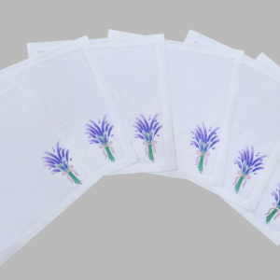 67.34
14 | Комплект чайный (столешница + 4 салфетки) 353-25 состав лен 100% Скатерть – 220х153 см, салфетка – 33х33 см | 353-25 | Скатерть – 220х153 см, салфетка – 33х33 см | лен 100% | 169.16 |  | 169.16 | 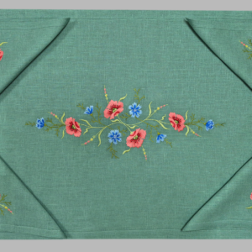
15 | Комплект салфеток (2 шт.) | 342-25 | Длина – 35 см, ширина – 35 см | лен 100% | 38.1 |  | 38.1 | 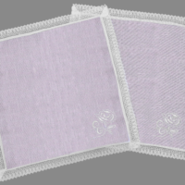
16 | Комплект чайный (столешница + 4 салфетки) | 381-26 | Столешница –65х65 см, салфетки – 29х29 см | 100% лен | на просчете |  | на просчете | 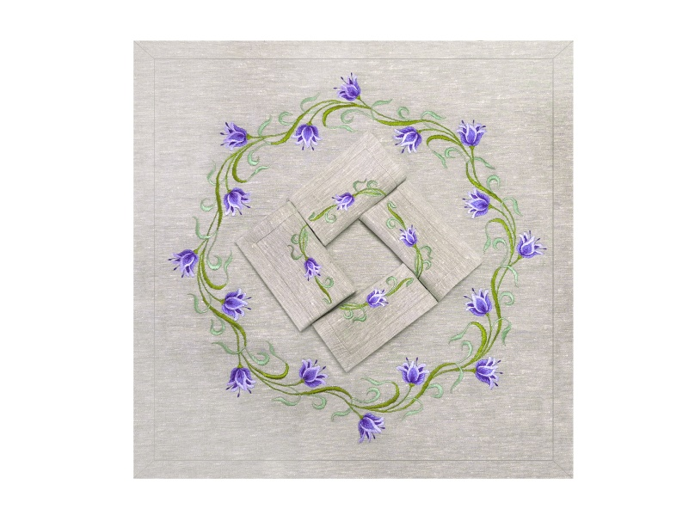 |  | 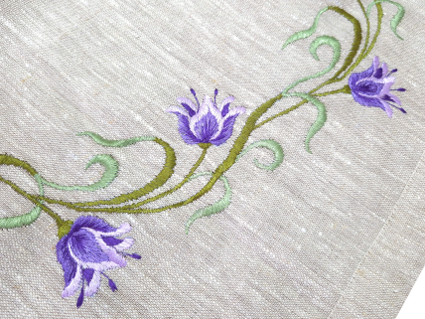
17 | Дорожка | 287-26 | 74*45 | 100% лен | на просчете |  | на просчете | 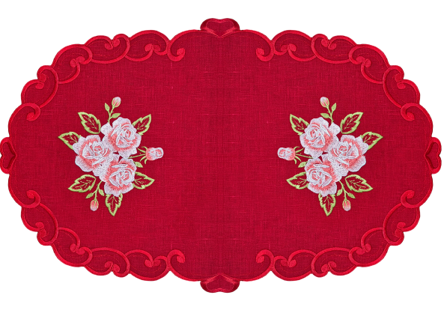 |  | 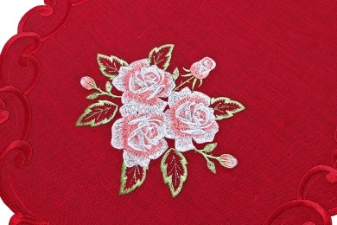
18 | Комплект салфеток (6 шт.) | 386-26 | 30*30 | 100% лен | на просчете |  | на просчете | 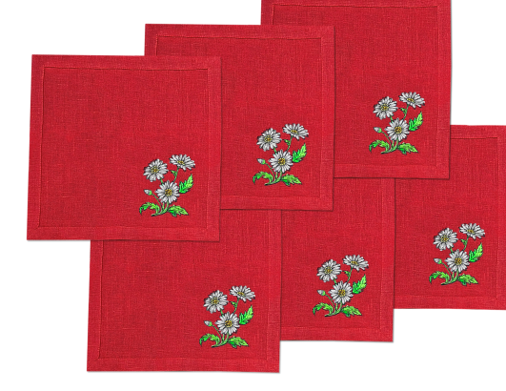 | 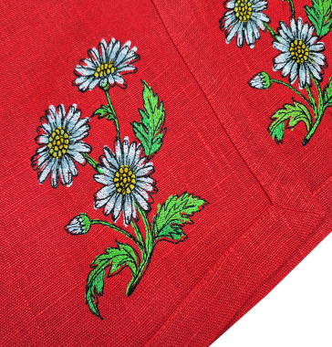
19 | Комплект салфеток (2 шт.) | 341-25 | Длина – 32 см, ширина – 32 см | лен 100% | 34.94 |  | 34.94 | 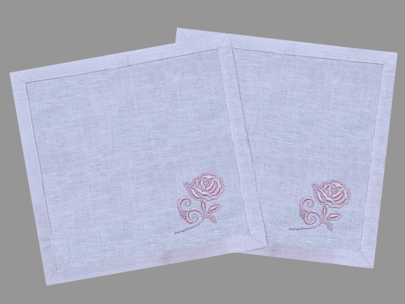 |  | 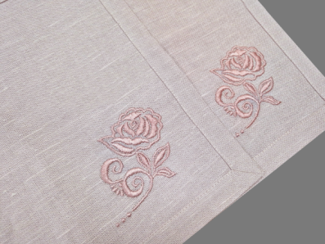
По вопросам приобретения обращайтесь в отдел маркетинга по тел +375165631179, 621360 , +375 29 22 82 661 или на электронную почту pinfhi@udp.gov.by

 |  |  |  |  |  |  |  | 